MENU
Fichier pour les évaluations départementales de natation CE2-CM1-CM2

LES ETAPES DE L'ASNS ET L'ASNS
EDUSONDAGE
CLIQUER POUR REMPLIR LE SONDAGE APRES CHAQUE SEQUENCE D'ENSEIGNEMENT
MA CLASSE
PISCINE
TUTO EXTRACTION ONDE

ASNS

FEUILLE BORD DU BASSIN
VALIDATION NUMERIQUE
LIEN VIDEO
ASNS

LISTE DES ELVES AYANT VALIDE L'ASNS

PARTIE THEORIQUE ASNS
LIEN QUESTIONNAIRE PARTIE THEORIQUE ELEVES
REMPLIR LE LSU POUR GENERER LES ATTESTATIONS

Tutoriel à venir

TEST PASS-NAUTIQUE

TEST PASS-NAUTIQUE BORD DU BASSIN
TEST PASS-NAUTIQUE VALIDATION NUMERIQUE
TEST PASS-NAUTIQUE
LIEN VIDEO
LISTE DES ELEVES AYANT VALIDE LE TEST PASS-NAUTIQUE

MA CLASSE
Revenir au MENU
 | MA CLASSE

Remplir les parties en JAUNE
UAI ECOLE
Circonscription :
Commune:
Ecole :
Enseignant :
Classe:
Effectif :

NOMS | PRENOMS | DATES DE NAISSANCE

Rentrer vos élèves ou faire une extraction de ONDE (un tuto est disponible via le MENU)

Piscine
Revenir au MENU
 | PARTIE STRUCTURE PISCINE

PISCINE
Commune
Agglomération

Noms des MNS en charge de la classe
MNS validant les tests

ETAPES ASNS A IMPRIMER
Revenir au MENU
 |  |  | Les étapes et l'ASNS CE2, CM1, CM2
Edusondage

Si vous souhaitez faire passer le Test pass-nautique, merci de cocher la case et d'imprimer les documents correspondants
Circonscription :
Commune:
Ecole :
Enseignant : |  |  |  |  | Test pass-nautique
Classe:
Effectif :
Piscine | 0 |  | ETAPE 1 ASNS -Parcours sur 20 mètres sans aide à la flottaison- | ETAPE 2 ASNS -Parcours sur 30 mètres sans aide à la flottaison- | ASNS | Validation pratique
NOMS | PRENOMS | Présence/Absence/Inapte | Parcours, enchaînement des actions sans reprise d'appuis au sol: Saut bouteille, Déplacement sur 10m, Déplacement en immersion sous un obstacle (entre 0,5), Surplace de 5 secondes, regagner le bord sur 10m | Parcours, enchaînement des actions sans reprise d'appuis au sol: Chute arrière, déplacement sur 15m, Déplacement en immersion sous un obstacle (1m), un surplace de 5 à 10 sec, Regagner le bord sur 15m | Parcours, enchaînement des actions sans reprise d'appuis au sol: Chute arrière, Immersion 1,5 m, Nage ventrale 20 m, Surplace 15 sec, Nage dorsale 20 m, Surplace dorsal 15 sec, Immersion 1,5 m, Ancrage sécurisé

Nom du MNS | 0 |  |  | Signature

MNS VALIDATION NUMERIQUE

Revenir au MENU
 |  |  |  | LES ETAPES ET L'ATTESTATION DU SAVOIR NAGER EN SECURITE

Ce tableau récapitulatif vous permettra de remplir l'édusondage, seuls ces chiffres seront à renseigner.

Inscrire 1 quand le parcours est validé et 1 quand la partie théorique est validée (à partir de 14 bonnes réponses).
Circonscription :
Commune:
Ecole :
Enseignant :
Classe:
Effectif :
Piscine: | 0
Agglomération: | 0
 | PRENOMS

ASNS |  |  |  | ETAPE 1 ASNS -Parcours sur 20 mètres sans aide à la flottaison- | ETAPE 2 ASNS -Parcours sur 30 mètres sans aide à la flottaison- | ASNS |  | Validation ASNS | Validation Elèves Recap | Récapitulatif |  | Etape 1 ASNS | Etape 2 ASNS | ASNS | Dispensé | Absent
Recapitulatif | Nom | Prénom | Présence/Absence/Inapte | Parcours, enchaînement des actions sans reprise d'appuis au sol: Saut bouteille, Déplacement sur 10m, Déplacement en immersion sous un obstacle (entre 0,5), Surplace de 5 secondes, regagner le bord sur 10m | Parcours, enchaînement des actions sans reprise d'appuis au sol: Chute arrière, déplacement sur 15m, Déplacement en immersion sous un obstacle (1m), un surplace de 5 à 10 sec, Regagner le bord sur 15m | Parcours, enchaînement des actions sans reprise d'appuis au sol: Chute arrière, Immersion 1,5 m, Nage ventrale 20 m, Surplace 15 sec, Nage dorsale 20 m, Surplace dorsal 15 sec, Immersion 1,5 m, Ancrage sécurisé | Résultat Test Théorique renseigné par l'enseignant |  |  | Total élèves | 0 | 0 | 0 | 0 | 0 | 0

 |  |  |  |  |  |  |  |  |  | Validé par | 0 | et l'enseignant | 0

Test pass-nautique à imprimer
Revenir au MENU
 |  |  | TEST PASS NAUTIQUE

Edusondage

Circonscription :
Commune:
Ecole :
Enseignant : | 0
Effectif : | 0 |  | Grille de validation du test pratique
Classe: | 0

NOMS | PRENOMS | Présence/Absence/Inapte | Parcours Test Pass-Nautique |  |  |  |  | Test effectué avec Brassière | Test validé

 |  |  | Effectuer un saut dans l’eau | Flottaison sur le dos 5sec | Surplace vertical 5sec | 20 mètres ventral | Franchir une ligne d’eau ou un objet flottant

0 | 0
0 | 0
0 | 0
0 | 0
0 | 0
0 | 0
0 | 0
0 | 0
0 | 0
0 | 0
0 | 0
0 | 0
0 | 0
0 | 0
0 | 0
0 | 0
0 | 0
0 | 0
0 | 0
0 | 0
0 | 0
0 | 0
0 | 0
0 | 0
0 | 0
0 | 0
0 | 0
0 | 0
0 | 0
MNS | 0 |  |  |  | Signature

Test pass-nautique numérique
Revenir au MENU
 |  |  |  | TEST PASS NAUTIQUE

Edusondage

Circonscription :
Commune:
Ecole :
Enseignant : | 0
Effectif : | 0 |  |  | Grille de validation du test pratique - Indiquer 1 dans la colonne du parcours quand le Test est validé et 0 si il n'est pas validé
Classe: | 0

Récapitulatif | NOMS | PRENOMS | Présence/Absence/Inapte | PARCOURS TEST PASS NAUTIQUE |  |  |  | Test effectué avec Brassière | Test validé

 |  |  |  | Réalisation en continuité, sans reprise d’appuis solides les différentes compétences: Effectuer un saut dans l’eau, flotter sur le dos 5 sec, effectuer un surplace vertical 5 sec, se déplacer 20 mètres en position ventrale, franchir une ligne d’eau ou un objet flottant
 |  |  |  |  |  |  |  |  |  | Récapitulatif |  | Test Pass Nautique Validé | Test Pass Nautique Non Validé | Dispensé | Absent
 | 0 | 0 |  |  |  |  |  |  |  | Total élèves | 0 | 0 | 0 | 0 | 0
 | 0 | 0
 | 0 | 0
 | 0 | 0
 | 0 | 0
 | 0 | 0
 | 0 | 0
 | 0 | 0
 | 0 | 0
 | 0 | 0
 | 0 | 0
 | 0 | 0
 | 0 | 0
 | 0 | 0
 | 0 | 0
 | 0 | 0
 | 0 | 0
 | 0 | 0
 | 0 | 0
 | 0 | 0
 | 0 | 0
 | 0 | 0
 | 0 | 0
 | 0 | 0
 | 0 | 0
 | 0 | 0
 | 0 | 0
 | 0 | 0
 | 0 | 0
 | 0 | 0
Nom du MNS | 0 | Signature |  |  | Nom de l'enseignant | 0 | Signature

Liste élèves pass nautique
Revenir au MENU
 | Liste des élèves qui ont validé le Test pass-nautique

Piscine | 0 | Ecole |  | Commune
Classe | 0 | Enseignant | 0 | MNS | 0

Noms | Prénoms | Date de naissance | Validation | Avec Brassière de sécurité | Sans Brassière de sécurite
 |  |  | NON
 |  |  | NON
 |  |  | NON
 |  |  | NON
 |  |  | NON
 |  |  | NON
 |  |  | NON
 |  |  | NON
 |  |  | NON
 |  |  | NON
 |  |  | NON
 |  |  | NON
 |  |  | NON
 |  |  | NON
 |  |  | NON
 |  |  | NON
 |  |  | NON
 |  |  | NON
 |  |  | NON
 |  |  | NON
 |  |  | NON
 |  |  | NON
 |  |  | NON
 |  |  | NON
 |  |  | NON
 |  |  | NON
 |  |  | NON
 |  |  | NON
 |  |  | NON
 |  |  | NON
Signature MNS |  |  | Signature enseignant
Récapitulatif |  | Test Pass Nautique Validé | Test Pass Nautique Non Validé | Elèves dispensés | Elèves absents
Total élèves | 0 | 0 | 0 | 0 | 0
 |  | % élèves |  | 0 | 0

Test pass-nautique vidéo
Revenir au MENU

VIDEO
TEST PASS-NAUTIQUE

Liste Elèves ASNS
Revenir au MENU

 | Liste des élèves qui ont validé l'ASNS

Piscine | 0 | Ecole
Classe | 0 | Commune
Enseignant | 0 | MNS | 0

Noms | Prénoms | Dates de naissance | ASNS validé

Signature MNS |  | Signature Enseignant
Total élèves | 0 | Total élèves ASNS | 0
 |  | % élèves

LIEN EDUSONDAGE
Revenir au MENU

LIEN EDUSONDAGE

QR ET LIEN Questionnaires
Revenir au
MENU

QR Code
Partie Théorique ASNS

Cliquer pour aller sur la page du questionnaire


Lien Questionnaire
partie théorique ASNS

Lien pour copier/coller:
https://ladigitale.dev/digiquiz/q/65b78ea259195

Partie théorique
Revenir au MENU
La partie théorique peut être travaillée dès le CE2

Questionnaire Hygiène version élèves
Questionnaire Sécurité version élèves

Questionnaire Hygiène version enseignant avec réponses
Questionnaire Sécurité version enseignant avec réponses

Tuto Extraction Onde
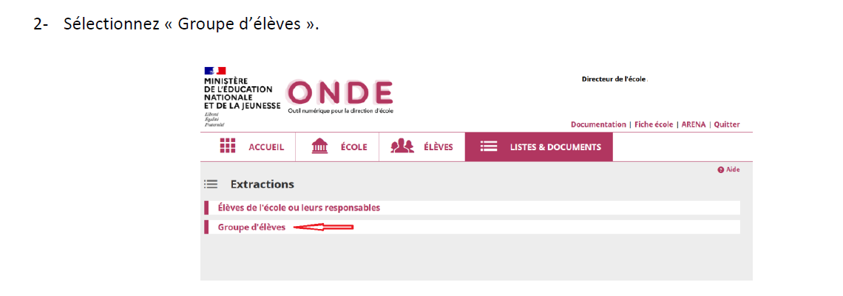
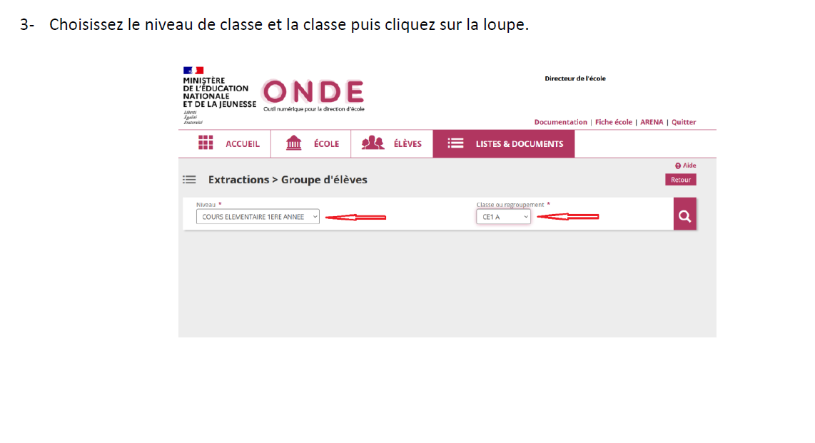
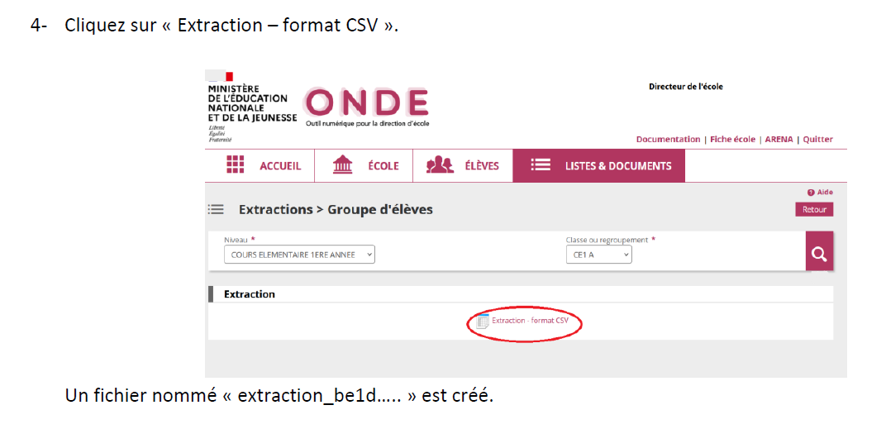
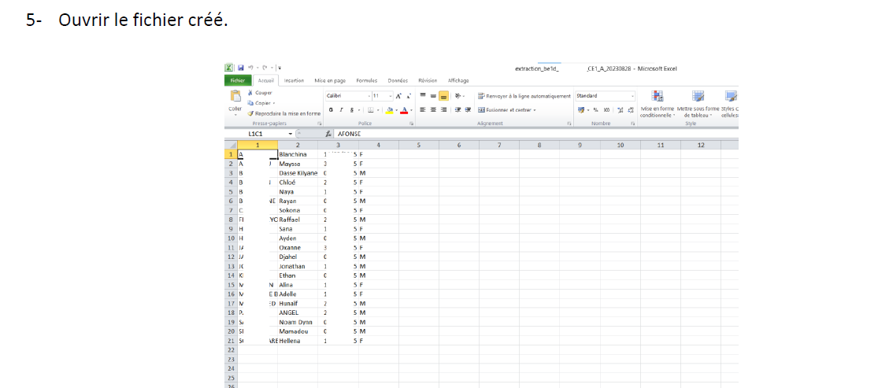
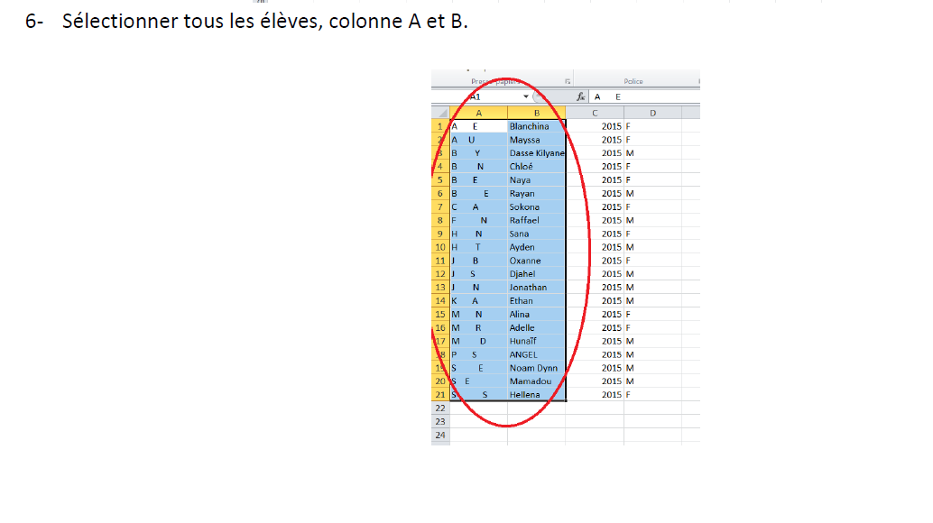
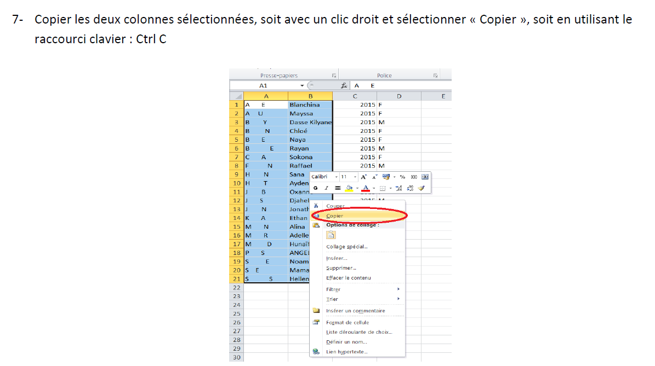
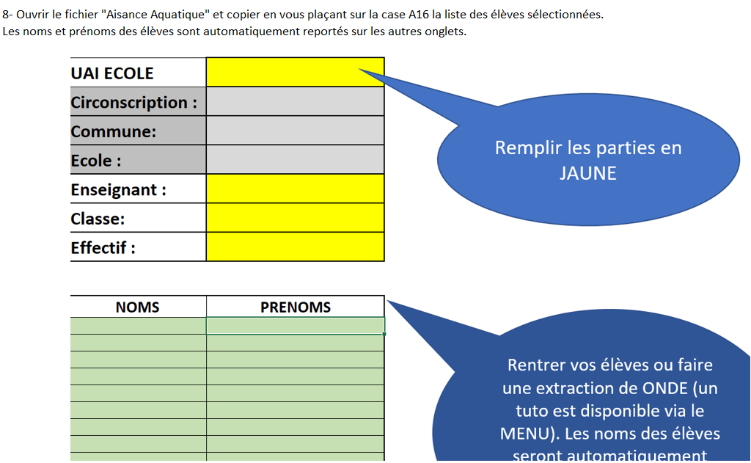
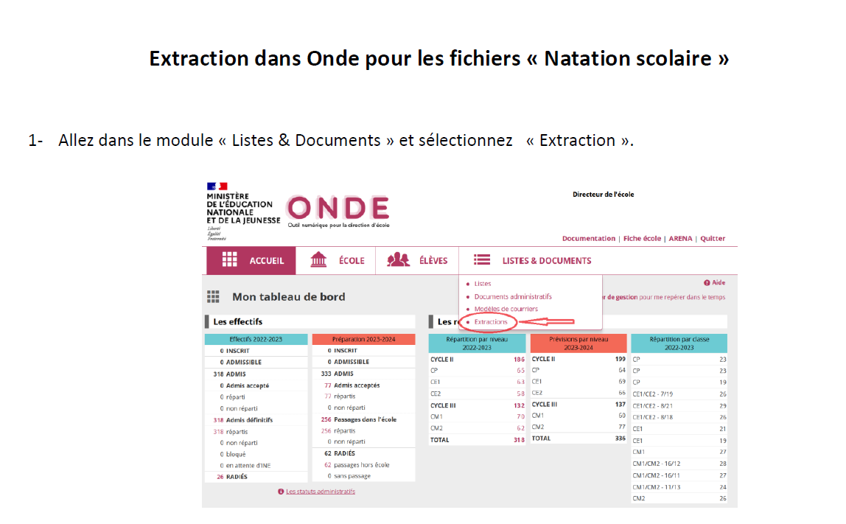
Revenir au MENU

